Sheet1
Scene No. | 0
Quest Title | 真情流露
Quest Log | 去找亲亲
Map No. | 22
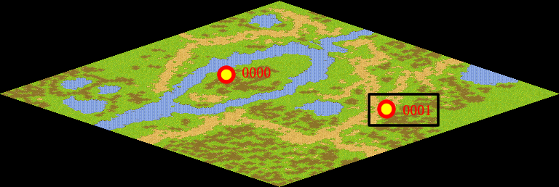
NPC No. | 1
Condition
Dialog | 说起来很不好意思，我虽然喜欢征服穷山恶水，不惧毒蛇猛兽，但是，我却不敢对一个心爱的姑娘说出自己的爱意，你能帮助我吗？去沙漠小镇找一位叫亲亲的女孩，帮我给她送封信，我……唉……我真是个懦夫！我害怕被他拒绝啊！
Select | 1：接受，2：不接受
Result | 1 : Scene 0001, 2 : 关闭对话框

ScriptFile | Qlog-0048-000.scr
 | Q0001-0048-000.scr

